SM9SurfJudge測試
項目編號 | 測試站 | 功能名稱 | 測試目的 | 過程 | 輸入 | 預期結果 | 實際結果 | 結果說明
1 | COM口 | COM口連接 | 確認當沒連接粗糙度儀時，是否會提出警報 | 不連接粗糙度儀，直接打開應用程式 | 打開程式 | 跳出警報， 提示未連接粗糙度儀 | 跳出警報， 提示未連接粗糙度儀 | OK
2 | 主流程 | 開始量測與判定 | 確認一面的長度， 是否能通過可以使用自動回針的判定 | 使用自動回針，進行開始量測， 並且只量一面 | 一面長度的資料 | 順利完成量測 ，並顯示資料 | 順利完成量測 ，並顯示資料 | OK
3 | 主流程 | 開始量測與判定 | 確認多面的長度， 是否不能通過可以使用自動回針的判定 | 使用自動回針，進行開始量測， 並且量多面 | 多面長度的資料 | 跳出警報， 提示不可使用自動回針 | 跳出警報， 提示不可使用自動回針 | OK
4 | 主流程 | 開始量測與判定 | 確認一面的長度， 是否可以在不使用自動回針完成一次操作 | 不使用自動回針，進行開始量測， 並且只量一面 | 一面長度的資料 | 順利完成量測 ，並顯示資料 | 順利完成量測 ，並顯示資料 | OK
5 | 主流程 | 開始量測與判定 | 確認多面的長度， 是否可以在不使用自動回針完成一次操作 | 不使用自動回針，進行開始量測， 並且量多面 | 多面長度的資料 | 順利完成量測 ，並顯示資料 | 順利完成量測 ，並顯示資料 | OK
6 | 主流程 | 開始量測與判定 | 只有在主畫面粗糙度儀才會量測， 確認軟體能與這個規則同步。 | 沒回到主畫面的時候，按下開始量測 | 按下開始量測 | 跳出警報， 提示要回到主畫面 | 跳出警報， 提示要回到主畫面 | OK
7 | 主流程 | 開始量測與判定 | 測針走到底時不會產生量測資料， 確認軟體能與這個規則同步。 | 開始量測後，遇到測針到底的狀況 | 按下開始量測 | 跳出警報， 提示測針已到底 | 跳出警報， 提示測針已到底 | OK
8 | 主流程 | 開始量測與判定 | 測針量測到一半Z超出範圍時不會產生量測資料， 確認軟體能與這個規則同步。 | 開始量測後，遇到超出範圍的狀況 | 按下開始量測 | 結束量測， 不產生資訊 | 結束量測， 不產生資訊 | OK
9 | 主流程 | 開始量測與判定、 中斷量測 | 開始量測後按下中斷不會產生量測資料， 確認軟體能與這個規則同步。 | 開始量測後，按下中斷 | 按下開始量測， 按下中斷量測 | 完成中斷 | 完成中斷 | OK
10 | 主流程 | 開始量測與判定、 產品量測參數設定 | 確認當軟體和粗糙度儀的參數設定與不一樣時， 可以產生報警 | 量測參數設定不一樣，按下開始量測 | 按下開始量測 | 跳出警報， 提示參數不一樣 | 跳出警報， 提示參數不一樣 | OK
11 | 回針 | 回針至起始位置 | 確認測針沒碰到物體時，是否能正確回針 | 測針沒接觸到物體時，按下回針 | 按下回針 | 順利地回針 | 順利地回針 | OK
12 | 回針 | 回針至起始位置 | 確認測針碰到物體時，不會進行回針 | 測針接觸到物體時，按下回針 | 按下回針 | 跳出警報， 提示要提高測針高度 | 跳出警報， 提示要提高測針高度 | OK
13 | 系統參數 | 系統參數設定 | 確認是否可以取得測針的高度 | 按下目前機台側針高度按鈕， 確認是否與機台相同 | 按下目前機台側針高度 | 與側針高度值同步 | 與側針高度值同步 | OK
 |  |  | 一面 0.01 樣本數8
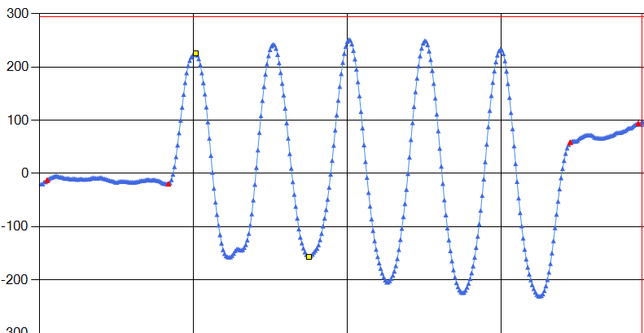
14 | 演算法 | Algorithm | 一面，嚴格，合格點資料，結果是否合理 | 取得一面的點資料後進行判定 | 合格的點資料 | OK(合格) | OK(合格) | OK

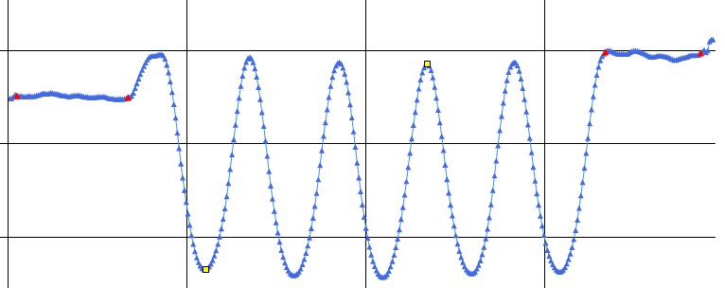
15 | 演算法 | Algorithm | 一面，嚴格，不合格點資料，結果是否合理 | 取得一面的點資料後進行判定 | 不合格的點資料 | NG(不合格) | NG(不合格) | OK

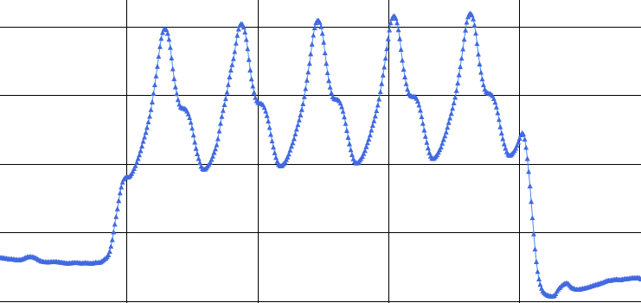
16 | 演算法 | Algorithm | 一面，嚴格，無法判斷點資料，結果是否合理 | 取得一面的點資料後進行判定 | 無法判斷的點資料 | QT(無法判斷) | QT(無法判斷) | OK

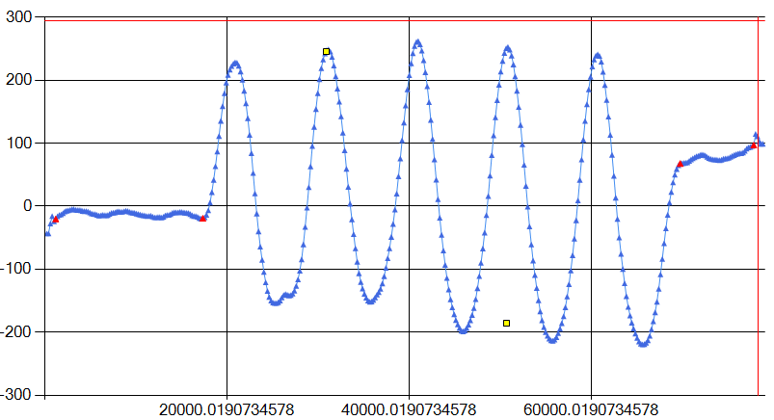
17 | 演算法 | Algorithm | 一面，適中，合格點資料，結果是否合理 | 取得一面的點資料後進行判定 | 合格的點資料 | OK(合格) | OK(合格) | OK

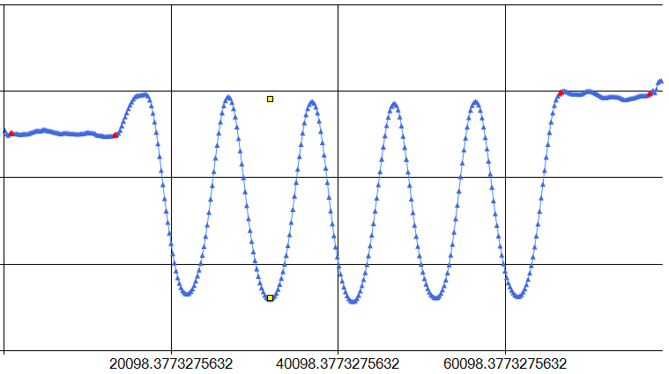
18 | 演算法 | Algorithm | 一面，適中，不合格點資料，結果是否合理 | 取得一面的點資料後進行判定 | 不合格的點資料 | NG(不合格) | NG(不合格) | OK

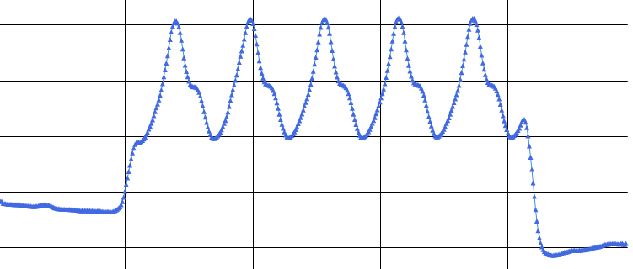
19 | 演算法 | Algorithm | 一面，適中，無法判斷點資料，結果是否合理 | 取得一面的點資料後進行判定 | 無法判斷的點資料 | QT(無法判斷) | QT(無法判斷) | OK

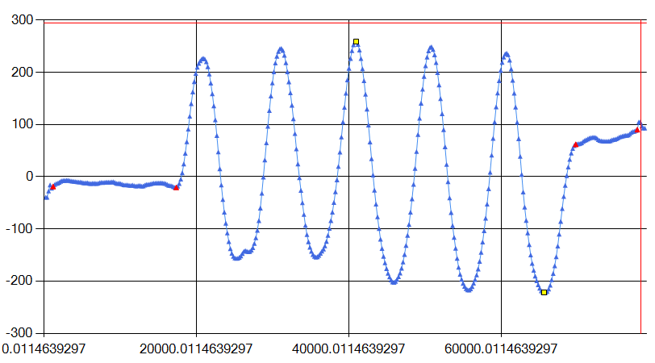
20 | 演算法 | Algorithm | 一面，寬鬆，合格點資料，結果是否合理 | 取得一面的點資料後進行判定 | 合格的點資料 | OK(合格) | OK(合格) | OK

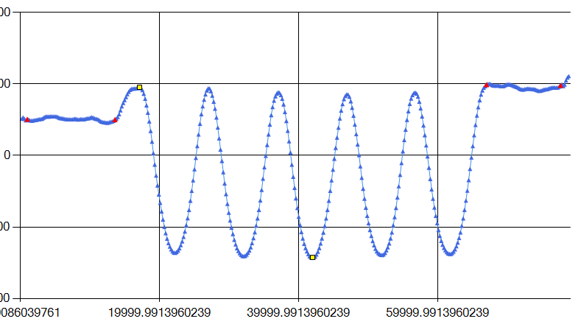
21 | 演算法 | Algorithm | 一面，寬鬆，不合格點資料，結果是否合理 | 取得一面的點資料後進行判定 | 不合格的點資料 | NG(不合格) | NG(不合格) | OK

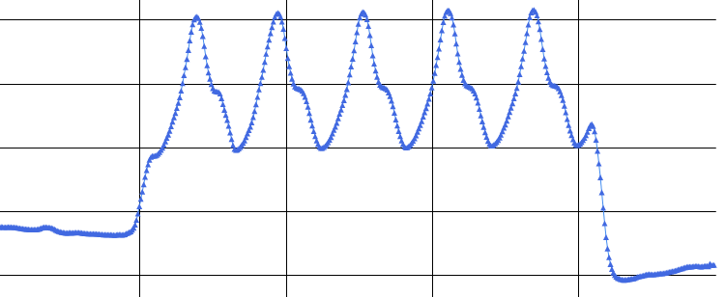
22 | 演算法 | Algorithm | 一面，寬鬆，無法判斷點資料，結果是否合理 | 取得一面的點資料後進行判定 | 無法判斷的點資料 | QT(無法判斷) | QT(無法判斷) | OK

 |  |  | 一面一溝 0.01 樣本數12
23 | 演算法 | Algorithm | 一面一溝，嚴格，合格點資料，結果是否合理 | 取得一面一溝的點資料後進行判定 | 合格的點資料 | OK(合格) | OK(合格) | OK

24 | 演算法 | Algorithm | 一面一溝，嚴格，不合格點資料，結果是否合理 | 取得一面一溝的點資料後進行判定 | 不合格的點資料 | NG(不合格) | NG(不合格) | OK

25 | 演算法 | Algorithm | 一面一溝，嚴格無法判斷點資料，結果是否合理 | 取得一面一溝的點資料後進行判定 | 無法判斷的點資料 | QT(無法判斷) | QT(無法判斷) | OK

26 | 演算法 | Algorithm | 一面一溝，適中，合格點資料，結果是否合理 | 取得一面一溝的點資料後進行判定 | 合格的點資料 | OK(合格) | OK(合格) | OK

27 | 演算法 | Algorithm | 一面一溝，適中，不合格點資料，結果是否合理 | 取得一面一溝的點資料後進行判定 | 不合格的點資料 | NG(不合格) | NG(不合格) | OK

28 | 演算法 | Algorithm | 一面一溝，適中，無法判斷點資料，結果是否合理 | 取得一面一溝的點資料後進行判定 | 無法判斷的點資料 | QT(無法判斷) | QT(無法判斷) | OK

29 | 演算法 | Algorithm | 一面一溝，寬鬆，合格點資料，結果是否合理 | 取得一面一溝的點資料後進行判定 | 合格的點資料 | OK(合格) | OK(合格) | OK

30 | 演算法 | Algorithm | 一面一溝，寬鬆，不合格點資料，結果是否合理 | 取得一面一溝的點資料後進行判定 | 不合格的點資料 | NG(不合格) | NG(不合格) | OK

31 | 演算法 | Algorithm | 一面一溝，寬鬆，無法判斷點資料，結果是否合理 | 取得一面一溝的點資料後進行判定 | 無法判斷的點資料 | QT(無法判斷) | QT(無法判斷) | OK

 |  |  | 多面多溝 0.03 樣本數10
32 | 演算法 | Algorithm | 多面多溝，嚴格，合格點資料，結果是否合理 | 取得多面多溝的點資料後進行判定 | 合格的點資料 | OK(合格) | OK(合格) | OK

33 | 演算法 | Algorithm | 多面多溝，嚴格，不合格點資料，結果是否合理 | 取得多面多溝的點資料後進行判定 | 不合格的點資料 | NG(不合格) | NG(不合格) | OK

34 | 演算法 | Algorithm | 多面多溝，嚴格，無法判斷點資料，結果是否合理 | 取得多面多溝的點資料後進行判定 | 無法判斷的點資料 | QT(無法判斷) | QT(無法判斷) | OK

35 | 演算法 | Algorithm | 多面多溝，適中，合格點資料，結果是否合理 | 取得多面多溝的點資料後進行判定 | 合格的點資料 | OK(合格) | OK(合格) | OK

36 | 演算法 | Algorithm | 多面多溝，適中，不合格點資料，結果是否合理 | 取得多面多溝的點資料後進行判定 | 不合格的點資料 | NG(不合格) | NG(不合格) | OK

37 | 演算法 | Algorithm | 多面多溝，適中，無法判斷點資料，結果是否合理 | 取得多面多溝的點資料後進行判定 | 無法判斷的點資料 | QT(無法判斷) | QT(無法判斷) | OK

38 | 演算法 | Algorithm | 多面多溝，寬鬆，合格點資料，結果是否合理 | 取得多面多溝的點資料後進行判定 | 合格的點資料 | OK(合格) | OK(合格) | OK

39 | 演算法 | Algorithm | 多面多溝，寬鬆，不合格點資料，結果是否合理 | 取得多面多溝的點資料後進行判定 | 不合格的點資料 | NG(不合格) | NG(不合格) | OK

40 | 演算法 | Algorithm | 多面多溝，寬鬆，無法判斷點資料，結果是否合理 | 取得多面多溝的點資料後進行判定 | 無法判斷的點資料 | QT(無法判斷) | QT(無法判斷) | OK

